1GD-FR-0020
 |  |  |  |  |  |  | PROCESO DE GESTIÓN DOCUMENTAL |  |  |  |  |  |  |  |  | POLICÍA NACIONAL
Código:1GD-FR-0020
Fecha: 04/07/2018 |  |  |  |  |  |  | DIAGNÓSTICO INTEGRAL PARA LOS ARCHIVOS DE LA POLICÍA NACIONAL
Versión: 0

CIUDAD: ARAUCA |  |  |  |  |  |  |  |  |  | FECHA ELABORACIÓN DEL DIAGNÓSTICO |  |  |  |  |  |  | 22 |  | 3 |  |  | 2024
RESPONSABLE DEL DILIGENCIAMIENTO: PATRULLERO DIEGO ARMANDO MENESES GOMEZ
A. IDENTIFICACIÓN
CÓDIGO Y NOMBRE DE LA UNIDAD: DEPARTAMENTO DE POLICIA ARAUCA
FECHA DE CREACIÓN DE LA UNIDAD:05 DE OCTUBRE DE 1984 |  |  |  |  |  |  |  |  |  | ACTO ADMINISTRATIVO DE CREACIÓN DE LA UNIDAD: RESOLUCION 6320 DEL 26 DE OCTUBRE DE 1984
DIRECCIÓN DE LA UNIDAD: CALLE 15 N° 7-180 |  |  |  |  |  |  |  |  |  | ACTO ADMINISTRATIVO VIGENTE DE LA UNIDAD: RESOLUCION 01867 DE 28/05/2013
CORREO ELECTRÓNICO DE LA UNIDAD: |  |  |  |  |  |  |  |  |  | TELÉFONO: 3203020796 - 8859890 IP 21203 |  |  |  |  |  |  |  | IP: 21201
A.1 DIRECTOR, COMANDANTE O JEFE DE LA UNIDAD:
NOMBRE:
GRADO: |  |  | CORONEL
CARGO: |  |  | COMANDANTE DEPARTAMENTO DE POLICIA ARAUCA
TIEMPO EN EL CARGO: |  |  |  | 08 MESES
A.2 ADMINISTRACIÓN DEL ARCHIVO
Jefe Grupo de Gestión Documental
NOMBRES Y APELLIDOS: |  |  |  |  |  |  |  |  |  | CAPACITACIÓN O CURSOS EN GESTIÓN DOCUMENTAL Y ARCHIVÍSTICA
GRADO: SUBINTENDENTE |  |  |  |  |  |  |  |  |  | 1 | CURSO EN ADMINISTRACION DOCUMENTAL EN EL ENTORNO LABORAL
CARGO: JEFE DE GESTION DOCUMENTAL ENCARGADO |  |  |  |  |  |  |  |  |  | 2 | CURSO EN ATENCION Y SERVICIO AL CIUDADANO
TIEMPO EN EL PROCESO DE GESTIÓN DOCUMENTAL |  |  |  |  |  |  |  |  |  | 3 | SEMINARIO SEGURIDAD DE LA INFORMACION
TIEMPO EN LA INSTITUCIÓN (Años, Meses, Días): |  |  |  |  |  |  |  |  |  | 4 | CURSO MANEJO DE HERRAMIENTAS MICROSOFT OFFICE WORD
CORREO INSTITUCIONAL: |  |  |  |  |  |  |  |  |  | 5
No. CELULAR: |  |  |  |  |  |  |  |  |  | 6
No IP DE LA OFICINA Y/O GRUPO: 21203 |  |  |  |  |  |  |  |  |  | 7
CONDICIÓN MÉDICO LABORAL: |  |  |  |  |  |  |  |  |  | 8
Funciones del Jefe Grupo de Gestión Documental
1 | Supervisar el trámite en las ventanillas únicas de la documentación oficial a través de mecanismos para que se garantice el manejo expedito y controlado de la correspondencia.
2 | Verificar el cumplimiento a los lineamientos del proceso de gestión documental, respecto al control de registros para que se ejecuten las directrices y regulaciones de los entes competentes
3 | Supervisar la ejecución del procedimiento archivo central con el fin de garantizar la disponibilidad e integridad de los activos de información para la consulta.
4 | Proyectar las modificacioneso actualizaciones de las tablas de retención documental cuando se requiera, para el trámite respectivo ante el comité de archivo de la unidad.

Responsable Archivo Central
NOMBRES Y APELLIDOS:
GRADO: |  |  |  |  |  |  |  |  |  | 1
CARGO: |  |  |  |  |  |  |  |  |  | 2
TIEMPO EN EL PROCESO DE GESTIÓN DOCUMENTAL (Años, Meses, Días): |  |  |  |  |  |  |  |  |  | 3
TIEMPO EN LA INSTITUCIÓN (Años, Meses, Días): |  |  |  |  |  |  |  |  |  | 4
CORREO INSTITUCIONAL: |  |  |  |  |  |  |  |  |  | 5
No. CELULAR: |  |  |  |  |  |  |  |  |  | 6
No IP DE LA OFICINA Y/O GRUPO: |  |  |  |  |  |  |  |  |  | 7
CONDICIÓN MÉDICO LABORAL: |  |  |  |  |  |  |  |  |  | 8
Funciones del Responsable Archivo Central
1 | Supervisar el trámite en las ventanillas únicas de la documentación oficial a través de mecanismos para que se garantice el manejo expedito y controlado de la correspondencia.
2 | Verificar el cumplimiento a los lineamientos del proceso de gestión documental, respecto al control de registros para que se ejecuten las directrices y regulaciones de los entes competentes
3 | Supervisar la ejecución del procedimiento archivo central con el fin de garantizar la disponibilidad e integridad de los activos de información para la consulta.
4 | Proyectar las modificacioneso actualizaciones de las tablas de retención documental cuando se requiera, para el trámite respectivo ante el comité de archivo de la unidad.

TALENTO HUMANO
GRADO | APELLIDOS Y NOMBRES |  |  |  |  | CÉDULA | CARGO ACTUAL | No. De Celular | TIEMPO DE SERVICIO EN LA UNIDAD |  |  | TIEMPO EN EL PROCESO DE GESTIÓN DOCUMENTAL |  |  | NIVEL ACADÉMICO |  |  |  |  | CONDICIÓN MÉDICO LABORAL
 |  |  |  |  |  |  |  |  | Años | Meses | Días | Años | Meses | Días
SI |  |  |  |  |  |  | JEFE GESTION DOCUMENTAL ( E) |  |  |  |  |  |  |  | TECNICO
PT |  |  |  |  |  |  | AUXILIAR DE ARCHIVO |  |  |  |  |  |  |  | TECNICO
APA 12 |  |  |  |  |  |  | AUXILIAR PARA APOYO DE SEGURIDAD -12 |  |  |  |  |  |  |  | TECNICO

A.3 NIVEL Y TIPO DE ARCHIVO
NIVEL DE LA UNIDAD |  |  |  |  |  | Asesor |  | Control |  | Operativo |  |  |  | Administrativo |  |  |  |  | Docente
 |  |  |  |  |  | - |  | - |  | X |  |  |  | - |  |  |  |  | -
JURISDICCIÓN |  |  |  |  |  | Dirección |  |  | Oficina Asesora |  |  | Región |  | Metropolitana |  | Departamento |  |  | Escuela de Policía |  |  |  | Centro de Instrucción
 |  |  |  |  |  | - |  |  | - |  |  | - |  | - |  | X |  |  | - |  |  |  | -
MISIÓN DE LA UNIDAD |  |  |  |  |  | " EL FIN PRIMORDIAL DE LA POLICIA NACIONAL ES EL MANTENIMIENTO DE LA CONVIVENCIA COMO CONDICION NECESARIA, PARA EL EJERCICIO DE LOS DERECHOS Y LIBERTADES PUBLICAS Y PARA ASEGURAR QUE LOS HABITANTES DE COLOMBIA CONVIVAN EN PAZ FUNDAMENTADA EN EL COGIDO DE ETICA POLICIAL“.
SISTEMA DE ARCHIVO |  |  |  |  |  | Centralizado |  |  |  |  |  |  | Descentralizado
 |  |  |  |  |  | x |  |  |  |  |  |  | -
CLASES DE ARCHIVOS |  |  |  |  |  | Archivo de Gestión |  | Archivo de Central |  | Archivo Intermedio |  |  | Archivo Histórico |  |  | Número de Depósitos
 |  |  |  |  |  | x |  | x |  | - |  |  | - |  |  | 1
NUMERO DE DEPENDENCIAS |  |  |  |  |  | Operativas |  |  |  |  |  |  |  | Administrativas
 |  |  |  |  |  | 15 |  |  |  |  |  |  |  | 19
SERVICIOS QUE PRESTA |  |  |  |  |  | EL GRUPO DE GESTIÓN DOCUMENTAL - ARCHIVO CENTRAL PRESTA LOS SIGUIENTES SERVICIOS
 |  |  |  |  |  | 1 | Asesorías y Acompañamientos |  |  |  |  | Periodicidad |  | Mensual | Cantidad |  | 6 | Origen |  | Interno
 |  |  |  |  |  | 2 | Respuesta Derechos de Petición |  |  |  |  |  |  | Mensual |  |  | 5 |  |  | Interno
 |  |  |  |  |  | 3 | Prestamos y Consultas de Documentos |  |  |  |  |  |  | Mensual |  |  | 1 |  |  | Interno
 |  |  |  |  |  | 4 | Transferencias Documentales |  |  |  |  |  |  | Anual |  |  | 35 |  |  | Interno
 |  |  |  |  |  | 5 | Requerimientos / Solicitudes |  |  |  |  |  |  | Mensual |  |  | 14 |  |  | Interno

 |  |  |  |  |  | PROCESOS TÉCNICOS DE REPROGRAFÍA DESARROLLADOS
 |  |  |  |  |  | DIGITALIZACIÓN | Unidad de Conservación | Periodicidad | Cantidad | MICROFILMACIÓN |  |  | Soporte |  |  |  | Periodicidad |  |  | Cantidad
 |  |  |  |  |  |  | Carpetas / Tomos | Diario | 2 |  |  |  | No Aplica |  |  |  | No Aplica |  |  | 0
 |  |  |  |  |  |  | Almacenamiento y Administración
 |  |  |  |  |  |  | Almacenamiento Interno Equipo de Computo
A.4 PRESUPUESTO ANUAL DEL ARCHIVO
PROPIO: x |  |  |  |  |  |  | ASIGNADO POR LA DEPENDENCIA: _________________________ |  |  |  | SEGÚN NECESIDADES:______________________________________________________ |  |  |  |  |  |  | OTRO: ________________________________________
ASIGNACIÓN DE RUBROS PARA EL ARCHIVO: |  |  |  |  |  |  |  |  | $24,000,000,00
Materiales de consumo: |  |  |  |  |  |  |  |  | $24,000,000,00
Personal: |  |  |  |  |  |  |  |  | 0
Proceso de Reprografía (Digitalización o Microfilmación) (Insumos) |  |  |  |  |  |  |  |  | 0
Conservación o Preservación: |  |  |  |  |  |  |  |  | NO APLICA
Mantenimiento: |  |  |  |  |  |  |  |  | 0
Capacitación: |  |  |  |  |  |  |  |  | 0
Equipos: |  |  |  |  |  |  |  |  | 0
Organización: |  |  |  |  |  |  |  |  | 0
Otro (cual): |  |  |  |  |  |  |  |  | 5,000,000,00 calibracion de equipos
...
B1. DATOS GENERALES Y UBICACIÓN DEL DEPÓSITO DE ARCHIVO
B.5 EQUIPOS Y ENSERES
Accesorio |  |  |  |  |  |  |  | Cantidad | Accesorio |  |  |  |  | Cantidad | Accesorio |  |  |  |  |  |  | Cantidad
Cuenta con extintores CO2 (cuantos): |  |  |  |  |  |  |  | 4 | Termohigrómetros |  |  |  |  | 1 | Puestos de Trabajo |  |  |  |  |  |  | 1
Cuenta con extintores Multipropósito(cuantos): |  |  |  |  |  |  |  | 1 | Equipos de Computo |  |  |  |  | 4 | Teléfonos |  |  |  |  |  |  | 0
Cuenta con extractores de aire (cuantos): |  |  |  |  |  |  |  | 5 | Escáneres |  |  |  |  | 1 | Unidades de Conservación (Cajas) |  |  |  |  |  |  | 2479
Cuenta con sensores de movimiento: |  |  |  |  |  |  |  | 1 | Impresoras |  |  |  |  | 1 | Unidades de Conservación (Carpetas) |  |  |  |  |  |  | 9800
Deshumidificadores |  |  |  |  |  |  |  | 0 | | |  |  |  |  | 0 | Equipos de Microfilmación |  |  |  |  |  |  | 0
Otros, cuales?
EVIDENCIA FOTOGRÁFICA
SE DEBERÁ ANEXAR FOTOGRAFÍAS QUE DEN CUANTA DE LAS CONDICIONES TÉCNICAS MÍNIMAS QUE PRESENTA LA ESTRUCTURA DEL ARCHIVO, EQUIPAMIENTO Y MOBILIARIO, ESTANTERÍA, SEÑALÉTICA Y SEGURIDAD, LAS ÁREAS COLINDANTES Y EL ESTADO DE LA INFORMACIÓN ADMINISTRADA POR LA UNIDAD
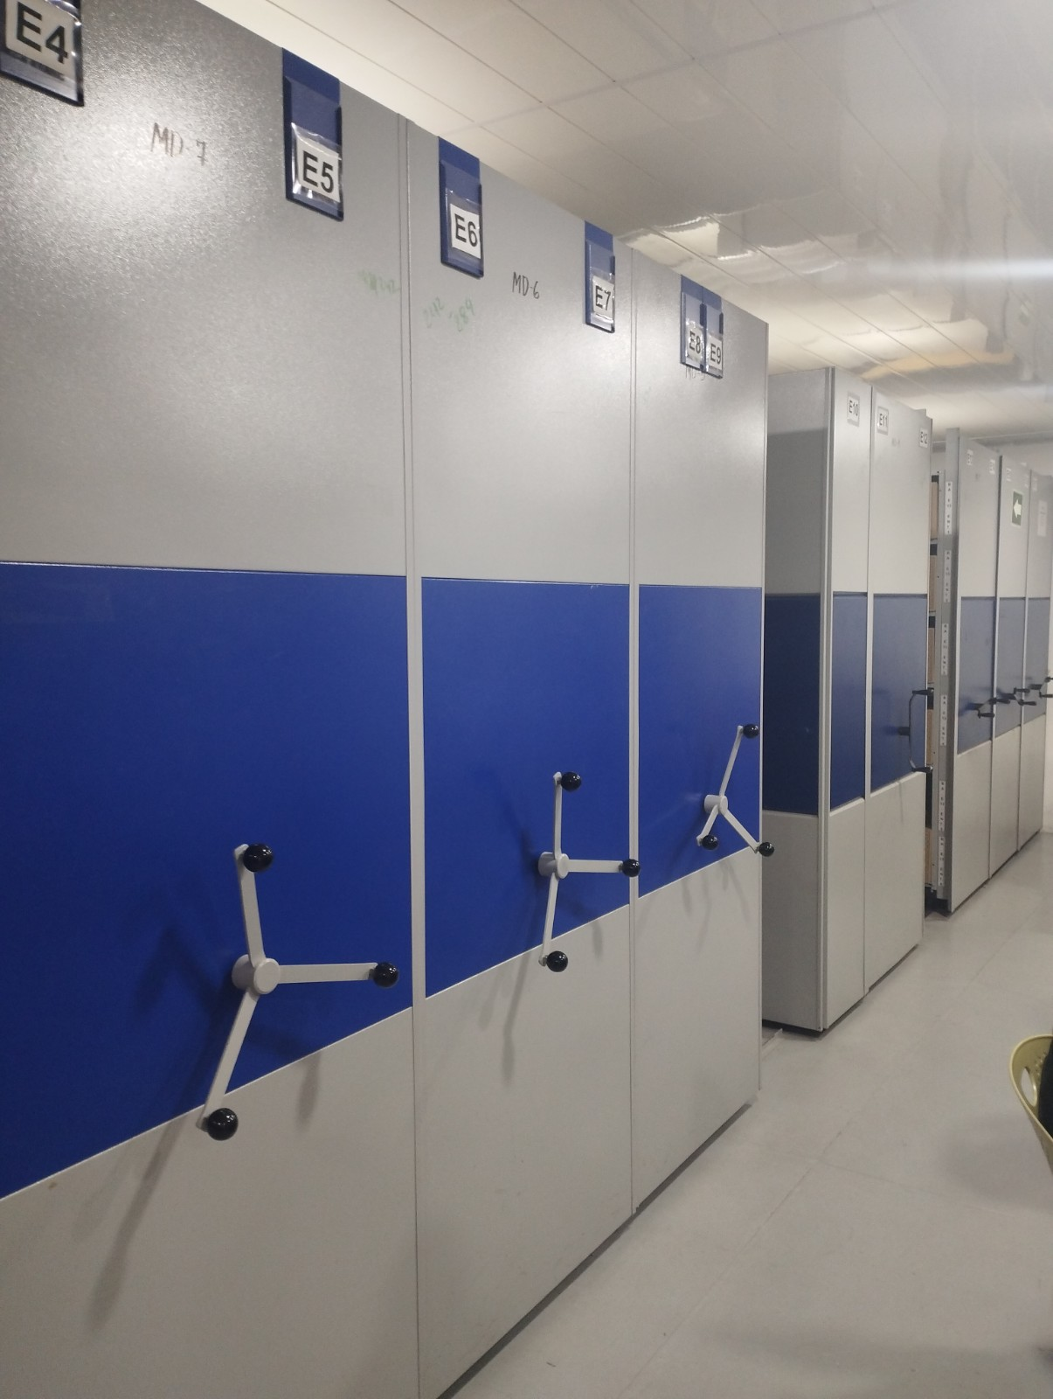
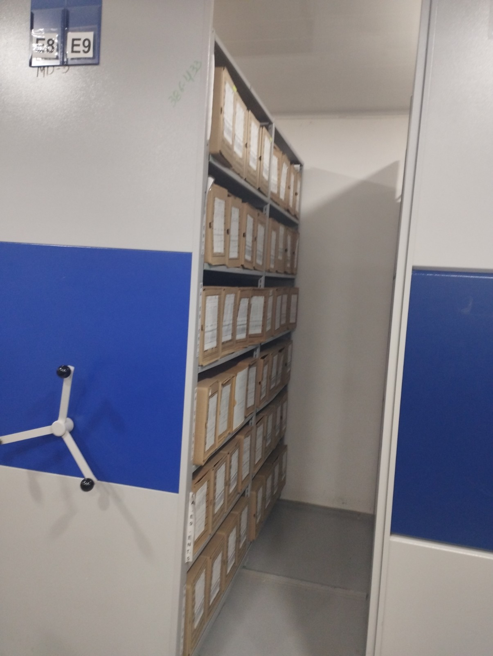
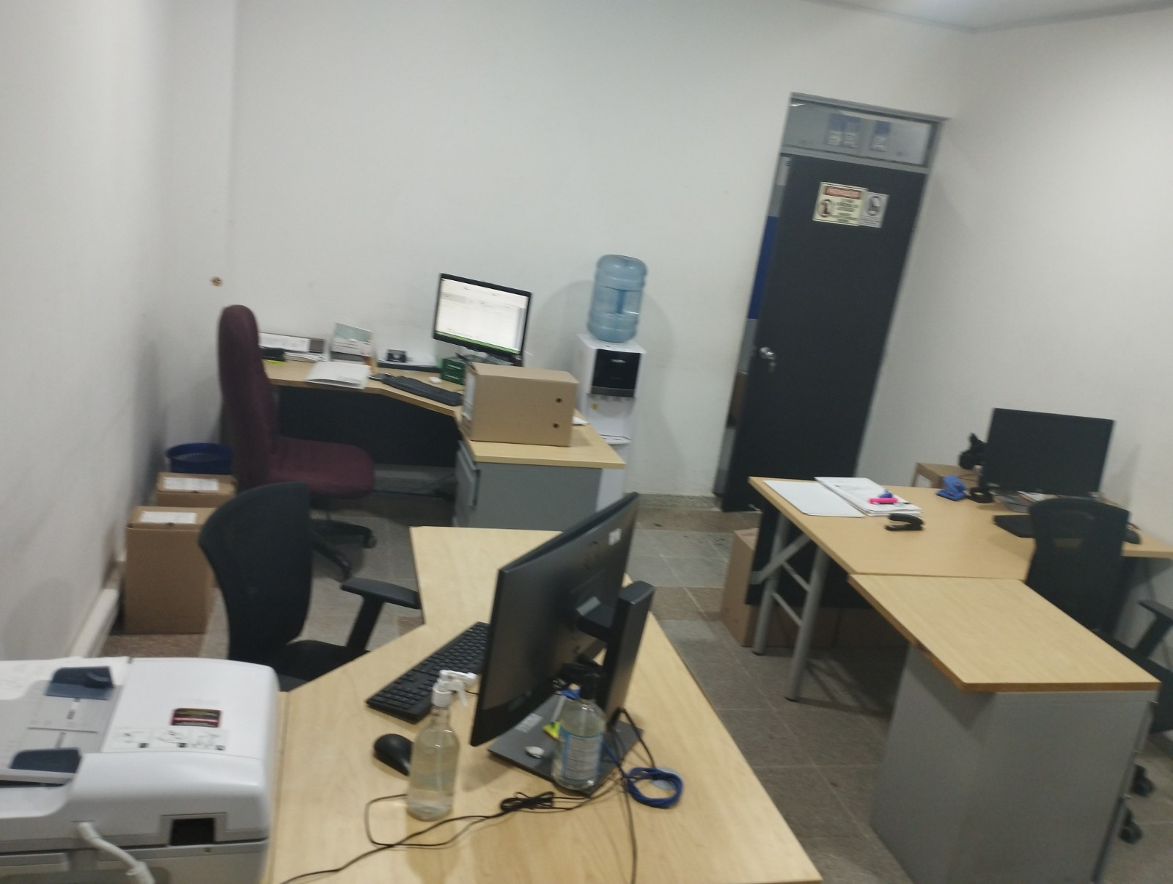
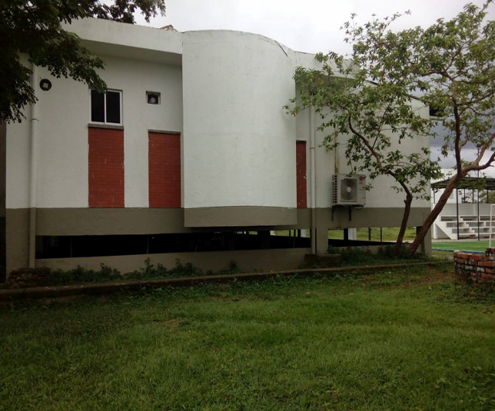

C. CARACTERÍSTICAS DE LA DOCUMENTACIÓN
IDENTIFICACIÓN DEL FONDO ACUMULDADO O DOCUMENTAL
UNIDAD POLICIAL |  |  |  |  |  |  |  |  |  |  | DEPENDENCIA PRODUCTORA:
ACERVO DOCUMENTAL
Fechas Extremas Acervo Documental |  |  |  |  |  | Cantidades de Unidades de Conservación Cajas |  | Cantidad Soporte Documental
Fecha Inicial |  | 26 | 10 | 1984 |  | 1 |  | Archivo central | Papel (carpetas) | Análogo | Digital | Planos | Libros | Videos | Fotografías |  | Cintas |  | Microfilmes |  | Magnéticos y ópticos |  | Pergaminos
fecha final |  | 26 | 10 | 1984 |  |  |  |  | 1 | 0 | 0 | 0 | 0 | 0 | 0 |  | 0 |  | 0 |  | 0 |  | 0
Fecha Inicial |  | 2 | 11 | 1984 |  | 1 |  | Archivo central | Papel (carpetas) | Análogo | Digital | Planos | Libros | Videos | Fotografías |  | Cintas |  | Microfilmes |  | Magnéticos y ópticos |  | Pergaminos
fecha final |  | 5 | 3 | 1985 |  |  |  |  | 1 | 0 | 0 | 0 | 0 | 0 | 0 |  | 0 |  | 0 |  | 0 |  | 0
Fecha Inicial |  | 10 | 11 | 1985 |  | 2 |  | Archivo central | Papel (carpetas) | Análogo | Digital | Planos | Libros | Videos | Fotografías |  | Cintas |  | Microfilmes |  | Magnéticos y ópticos |  | Pergaminos
...
B. Inspección y mantenimiento de sistemas de almacenamiento e instalaciones físicas |  |  |  |  |  |  | Archivo Central |  |  | Solicitud adecuacion nueva bodega archivo central |  |  | Comunicaciones oficiales :GS-2024-009318-DEARA
C. Saneamiento ambiental: desinfección, desratización y desinsectación |  |  |  |  |  |  | Archivo Central |  |  | El grupo de gestion documental realiza por parte mantenimiento como limpieza de las unidades documentales, estantería y lugar de almacenamiento y desratización mes |  |  | Comunicaciones oficiales GS-2024-011362-DEARA ENERO Y FEBRERO
D. Monitoreo y control de condiciones ambientales |  |  |  |  |  |  | Archivo Central |  |  | el grupo de gestion documental controla la parte de humedad mediante planillas estandarizadas en la SVE |  |  | Comunicación oficial GS-2024-011776-DEARA
E. Almacenamiento y re-almacenamiento |  |  |  |  |  |  | Archivo Central |  |  | se verifica por parte del personal encargado de gestion documental el estado de las cajas y carpetas del archivo con el fin de mantener en buen estado el mismo, con el fin de prevenir el deterioro y perdida de la informacion. |  |  | Comunicación Oficial Electrónica GS-2024-011361-DEARA
F. Prevención de emergencias y atención de desastres. |  |  |  |  |  |  | Archivo Central |  |  | se cuenta con un plan de emergencias y atencion de desastres del grupo de gestion documental. |  |  | AC-2024-003253-DEARA, ACTA - 003611 - SEPRI-GUGED - 2.2
PLAN DE CONSERVACIÓN PREVENTIVA
Programa |  |  |  |  |  |  | Clase de Archivo |  |  | Actividad |  |  | Evidencia
A. Preservación digitla a largo plazo |  |  |  |  |  |  |  |  |  | NO APLICA |  |  | NO APLICA
EVIDENCIA FOTOGRÁFICA
SE DEBERÁ ANEXAR FOTOGRAFÍAS QUE DEN CUANTA DE LAS CONDICIONES DE ORGANIZACIÓN, ADMINISTRACIÓN, CUSTODIA Y CONSERVACIÓN DE LOS ACERVOS DOCUMENTALES
Plan de conservación de preventiva
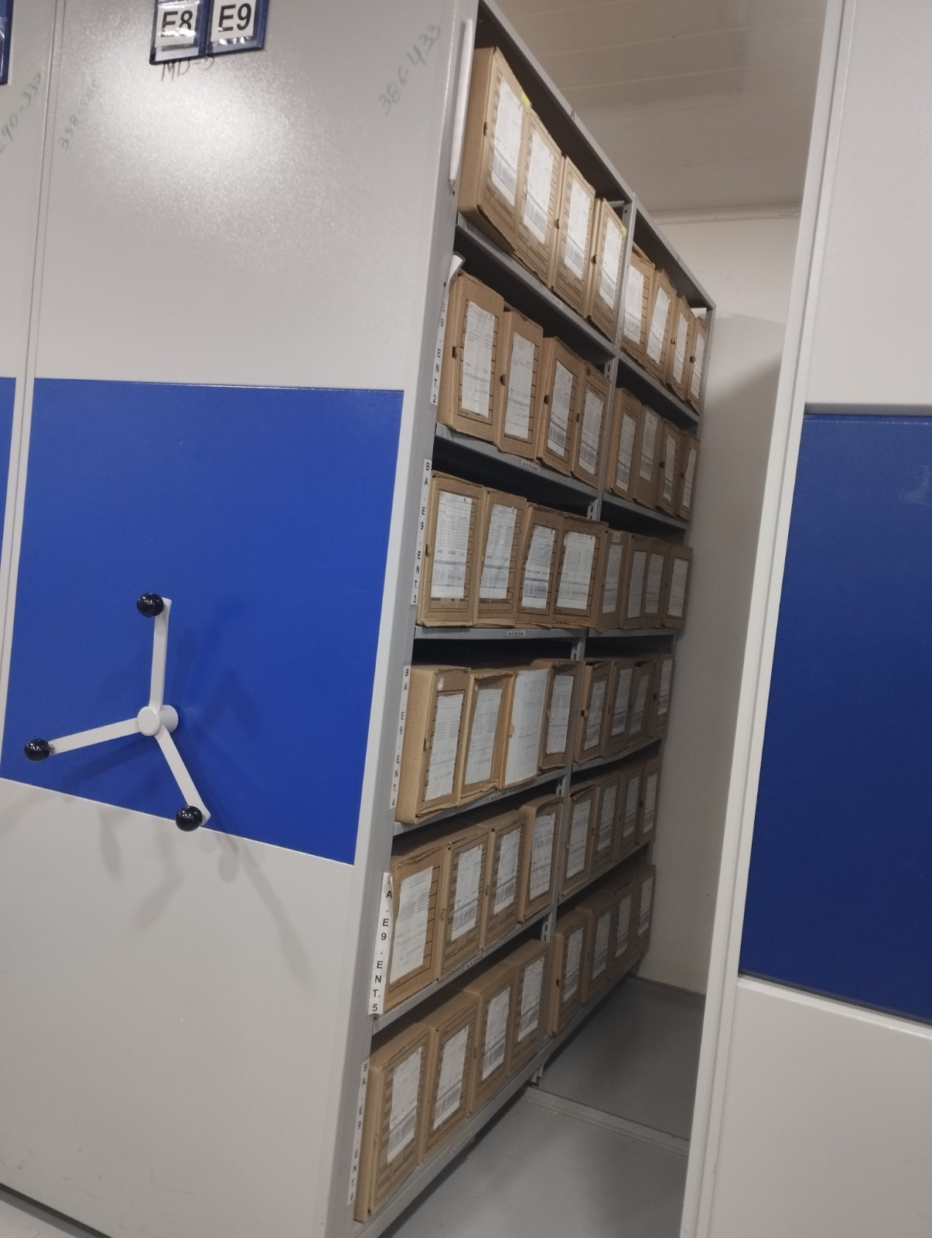

Fecha de Elaboración |  |  |  | DD | MES | AÑO |  | Fecha de Elaboración |  | DD | MES | AÑO
Diagnostico Elaborado por: |  |  |  |  |  |  |  | Jefe Grupo de Gestión Documental ( E )
 |  |  |  | Grado Nombres y Apellidos |  |  |  |  |  | Grado Nombres y Apellidos

Firma |  |  |  |  |  |  |  | Firma

